Inicio
Ferramentas
M
ToolBOX

Análise do problema
Declaração do problema
Análise das causas Raizes
Estimativa
De Mercado
Exemplo modelo ferramentas
MOD

Plano de Negocio

Análise do mercado
Swot
Estudo Viabilidade das Ferramentas

Modelagem de Negocio
Requisitos
Caso De Uso
Ferramentas

Desrição das Ferramentas
Exemplo Prático
Modelo das Ferramentas

Projeto do Sitema
Diagrama Classe
MOD
Arquitetura Do Sistema

Previsão de Custos

Requisitos
Inicio
Categoria | PN | Codigo CA | Ferramentas | Rastreabilidade RN - CA | Codigo RN | Requisito de Negocio | Codigo CU 2 | Rastreabilidade CU - CA | Rastreabilidade CU - RN | Ator | Codigo CU | Casos De Uso | Colunas1 | Rastreabilidade RS - CA | Rastreabilidade RS - CU | Codigo RS | Requisito De Sistema e Regras de Negocio | Codigo CT | Caso de Teste | Codigo C | Componente
Ideiação | A | CA-019 | 10.Brain Storm | CA-030 | RN-019 | Fornecer processos rastreaveis entre eles | CU-019 | CA-002 | RN-030 | Usuário | CU-019 | Adicionar link na celula | CU-019 Adicionar link na celula | CA-002 | CU-023 | RS-019 | Permite inserir linhas em colunas especificase e automaticamente, alterar todas as referencias sem estragar a rastreablidade de dados
treinamento | A | CA-020 | 11.5's' | CA-030 | RN-020 | Fornecer processo com regras entres processos | CU-020 |  |  |  | CU-020 |  | CU-020 | CA-004 | CU-035 | RS-020 | Ter indicador de terfas cumpridas por periodo
Gestão | A |  |  | CA-030 | RN-021 | Fornecer indicadores de comprimento de regras de processos | CU-021 | CA-002 | RN-032 | Usuário | CU-021 | Dispinibilizar arquivo para local (NA FERRAMNTA)ou pessoa especifica ter acesso | CU-021 Dispinibilizar arquivo para local (NA FERRAMNTA)ou pessoa especifica ter acesso | CA-004 | CU-035 | RS-021 | Ter um indicador de ações cumpridas por projeto
treinamento | A | CA-026 | 15.Padrão** | CA-030 | RN-026 | Firnecer memorizador de sistema de rotina ( COMO EM STARBUCK - Padrão diretriz de processo) ( regras de como proceder em anomalias) (Guia de como proceder) (variação de padrão)(regras de negocio de acordo com os dados, carta de controle, grafico de dispersão, media, maior menor ,...) | CU-026 | CA-002 | RN-036 | Usuário | CU-026 | Mudar tamanho de linha | CU-026 Mudar tamanho de linha | CA-012 | CU-044 | RS-026 | Indicadores de ações resolvidas por reunião
 |  |  |  | CA-030 | RN-091 | Fazer ferramnta visual de componentes para usuário montar processo a ser seguido pelos seus colaboradores | 0 |  |  |  |  |  |  | 0.00
 |  |  |  | CA-030 | RN-092 | Ferrmanta monta visialmente componentes das ferramntas em formato de fluxograma com os nomes das ferramntas (de um processo qualquer ) | 0 |  |  |  |  |  |  | 0.00
 |  |  |  | CA-030 | RN-093 | Usuário ver o fluxo de processo das ferramentas | 0 |  |  |  |  |  |  | 0.00
 |  |  |  | CA-030 | RN-094 | Usuário faz ligação entre dados de colunas | 0 |  |  |  |  |  |  | 0.00
 |  |  |  | CA-030 | RN-095 | usuário superior insere regras de negocio | 0 |  |  |  |  |  |  | 0.00
 |  |  |  | CA-030 | RN-096 | Ferramnta monta visualmente relação entre ferramentas | 0 |  |  |  |  |  |  | 0.00

Ferramentas
Inicio
Ferramentas |  |  | Codigo
ClICK NOS LINKS PARA MAIS DETALHES
Descrição das Ferramentas
Diagramas de Classe
Ferramentas CORE | A | A.Geral | CA-001
 | B | B.Generico de planilhas | CA-002
 | C | C.Chat | CA-003
 | D | D. Reuniões-PDCA | CA-009
 | E | E.Rotina De Reuniões | CA-012
Requisitos
 | F | F. PA | CA-004
 | G | G.Metas | CA-023
 | H | H.Fotos*OCR | CA-011
 | I | I.Rastreabilidade de entrada dados | CA-028
 | J | J.Matriz Rastreabilidades | CA-030

Ferramentas | 1 | 1.checkList * | CA-005
 | 2 | 2.Raci | CA-006
 | 3 | 3.Pareto | CA-007
 | 4 | 4.Matriz de Habilidades | CA-008
 | 5 | 5.Ichicawa | CA-010
 | 6 | 6. 5 porques | CA-015
 | 7 | 7.Histograma | CA-016
 | 8 | 8.Diagrama De Disperção | CA-017
 | 9 | 9.Swot | CA-018
 | 10 | 10.Brain Storm | CA-019
 | 11 | 11.5's' | CA-020
 | 12 | 12.Matriz Treinamentos | CA-022
 | 13 | 13.Matriz de Prioridades | CA-024
 | 14 | 14.Organograma | CA-025
 | 15 | 15.Padrão** | CA-026
 | 16 | 16.EAP | CA-027
 | 17 | 17. Carta de Controle | CA-014

 |  | Portugues |  | Ingles

 |  | A.Geral
 |  | B.Generico de planilhas |  | Generic spreadsheet
 |  | C.Chat
 |  | D. Reuniões-PDCA
 |  | E.Rotina De Reuniões |  | Metting
 |  | F. PA |  | Action plan
 |  | G.Metas |  | Goals
 |  | H.Fotos*OCR
 |  | I.Rastreabilidade de entrada dados |  | Input data traceability
 |  | J.Matriz Rastreabilidades |  | Traceability matrix

 |  | 1.checkList * |  | checklist
 |  | 2.Raci |  | Matrix raci
 |  | 3.Pareto |  | Pareto
 |  | 4.Matriz de Habilidades |  | Matrix skills
 |  | 5.Ichicawa |  | Ichicawa
 |  | 6. 5 porques |  | five why
 |  | 7.Histograma |  | histogram
 |  | 8.Diagrama De Disperção |  | diagram of dispersal
 |  | 9.Swot |  | swot
 |  | 10.Brain Storm |  | Brain storm
 |  | 11.5's'
 |  | 12.Matriz Treinamentos |  | matrix training
 |  | 13.Matriz de Prioridades |  | priority matrix
 |  | 14.Organograma |  | organization chart
 |  | 15.Padrão** |  | standard process
 |  | 16.EAP
 |  | 17. Carta de Controle |  | control chart

Declaração Do Problema
Inicio
 | Por que ?
 |  | Video
 | Eficiência
 | Tornar o gerenciamento de pessoas, informações e processos mais eficiente: mais rápido, mais assertivo, mais barato mais intuitivo, mais seguro, mais disponível, mais transparente,mais controlável, mais colaborativo. | Já reparou q nas empresas os processos sempre se repetem?
 |  | Que os problemas são sempre os mesmos ?

 | Gerenciar suas equipes , saber quem está fazendo o que ? E como está indo.. Mensurar | E vc vc pudesse criar um processo inteligente ! Que melhorassem com o tempo. Com regras de negocio especificas para seu processo.
 | Vc já teve a dificuldade em priorizar suas atividades do dia ? E da semana ? E do mês ?
 | Vc já teve dificuldades em saber quais atividade fazer para conquistar seu objetivos de curto, medio e longo prazo. | Imagine pegar as ferramentas usadas na sua empresa e criar rastreabilidade e prioridade entre elas
 | Controlar a frequencia e a qualidade, dos dados de entrada do sistema.
 | Direcionar pessoas a metas pessoais alinhadas com metas estrategicas das organizações | Imagine ter todas as infomações sobre o que realmente esta acontecendo nos processos da sua empresa
 | Ajudar ao steakHolder a entender o negócio da companhia e, principalmente, aumentar sua capacidade de disseminar conhecimento para as ferramentas e para e equipe
 |  | Imagine que seus colaboradores saibam exatamente o que fazer e quando fazer

 | Integrar Pessoas ,Informações e processos

 | Como?

 | Criando um processo programavel de melhoria continua

 | Tornando mensuravel, rastreavel e priorizavel cada informção que circula entre as mais utilizadas ferramentas de:
* | Treinamento
* | Padronização
* | Invesigação
* | Ideiação
* | Motivação
* | Análise dados
* | Controle de Processo

O que ?

 | A ideia é criar processos inteligentes, que depois de programados, ensinam e medem e cobram seus recursos, por meio de melhoria continua.
 | Sistema oferece muitas ferramentas inteligentes que ajudam em tudo o for preciso para facilitar os fluxos de processos

* | Para programar se utilizam ferramentas visuais: Diagrama de rastreabilidade, funções aperta arrasta, matriz prioridade.
* | Para se controlar frequencia sistema tem controle de entrada de dados
* | Para se facilitar inserção de dados, sistema fotos*OCR
* | ... Muitos outros

 | O sistema tem como base as ferramentas: Controle de tarefas, rotina de reunião e gerenciado de metas
 | Aumentar eficiência de processos. Utilizar ferramentas de gestão para criar um programador de processo inteligente de melhoria Continua.
<<Inicio

 | A ideia é criar processos inteligentes, que depois de programados, ensinam e medem e cobram seus recursos, por meio de melhoria continua. O sistema é dividido em 24 subsistemas que representam processos menores. Ex: Rotinas de reuniões, gerenciador de tarefas, e gestão de Metas A inovação tecnológica é a forma de como a integração de todos esse processos acorrem. O sistema foi pensado para que naturalmente o usuário crie rastreabilidade e prioridade entre as atividades de um processo. Utilizando mu programa de gerenciamento de planilhas que permite criar colunas de rastreabilidade e de regras de negocio entre as ferramentas de gestão que o Efficiency disponibiliza. O sistema também permite que o usuário crie seus próprios processos(ferramenta genérica planilhas). O sistema é composto por 9 subsistemas que representam as funcionalidades core, e mais 15 ferramentas auxiliares.

Atributos
Inicio
NA | Ferramenta | Colunas dasplanilhas | Tipo

1 |  | quando ver x pessoa | String
2 |  | quando chegar x luhgar | String
3 |  | Etiqueta | String
4 |  | Etiqueta | String
5 |  | Etiqueta | String
6 |  | Etiqueta | String
7 |  | Etiqueta | String
8 |  | O que ? | String
9 |  | Quando ? | Data
10 |  | Onde ? | String
11 |  | Como ? | String
12 |  | Quem ? | Pessoa
13 |  | Quem ver ? | Pessoa
14 |  | Qume edita ? | Pessoa
15 |  | Prioridade | Inventar ferramenta
16 |  | Projeto | projeto
17 |  | prazo | data
18 |  | Data inicio | data
19 |  | Data Fim | data
20 |  | Valor real | $
21 |  | Valor previsto | $
22 |  | Recursos | String
23 | Rotina Reuniões | freqeuncia
24 |  | quem?
25 |  | ferramentas necessarias
26 |  | padrão da reunião
 |  | chamada
 |  | ações de saida
 |  | check list de fechamentos
 |  | indicadores

Telas
Inicio
F | Tela | Capacidades
P.A | Indicador 1 PA ação | Numero de ações resolvidas no mês ano e data especifica
 | Indicador 1 PA ação | Numero resolvido em comparação ao total
 | Indicador 1 PA ação | numero em relação ao projeto
 | Indicador 1 PA ação | numero em relação a pessoa
 | Indicador 1 PA ação | numero em relação a grupo

 | Kanban DesSofware | Copiar exemplos de quadros modelos e aparências
 | Kanban DesSofware | Fazer
 | Kanban DesSofware | Fazendo
 | Kanban DesSofware | problema
 | Kanban DesSofware | feito
 | Kanban DesSofware | não planejado
 | Kanban DesSofware | chat

Previsão Custos
Inicio
 | custo por usuário | Total usuários premium 1 % | Receita Mensal X RS10,00 | custo fixo RS 2,00 | manutenção ? | Marketing Valor Fixo | Custo aquisição por usuario | ponto equilibrio
Número de Usuários
100 |  | 1 | R$ 10.00 | 2
1000 |  | 10 | R$ 100.00 | 20
10000 |  | 100 | R$ 1,000.00 | 200
100000 |  | 1000 | R$ 10,000.00 | 2000
1000000 |  | 10000 | R$ 100,000.00 | 20000

BRainStorm
Inicio
Inicio |  | A ideia desta é é de fazer brain storm de ferramentas de processos jah conhecidos
 |  | * Depois ir para a aba (Exemplo processo) para simular um processo |  |  |  |  |  |  |  | Ferramenta investigativa
 |  |  |  |  |  |  |  |  |  | Rotina reuniões
Exemplo de processos Nivel 5 |  |  |  |  |  |  |  |  |  | Planejamento Metas
 |  |  |  |  |  |  |  |  |  | Controle Tarefas
 |  |  | Processo estabilizado |  |  | Anomalisa (gatilho) |  |  |  | Frequencia de processo
 |  |  |  |  |  |  |  |  |  | Treinamento Pessoas
 |  |  |  |  |  |  |  |  |  | Padronização
 |  |  |  |  |  |  |  |  |  | Controle Processo

Ambev |  |  | 5 porques | Reunião | Raci | Matriz habilidades | PA |  |  | Carta de controle |  | Avaliação desenpenho |  | cronograma de limpeza | check list

Desenvolvimento de Software |  |  | Kambam | Erros | Reuniãos | ver cmmi | rastreabilidade requisitos |  |  |  |  |  |  |  |  | Um exemplo de rastreablidade de processo é a primeira aba desta planilha ligada em uma rotina de reunião um kanbam e uma matriz raci e de treinamentos

CDB | Raci | Matriz habilidades |  | reunião | PA

PDCA | brainstorm |  | stratificação do prblema |  |  | pareto |  | causa e feito | arvore de decisão |  | PA | cronograma | grafico sequencial

Exemplo godoy

Exemplo marcel

Exemplo leandro

Exemplo freak

exemplo junior

Exemplo processo
Anomalia
 |  |  |  |  |  | Regra Criada pelo dono do processo |  |  |  |  |  |  |  |  | Regra Criada pelo dono do processo |  |  |  |  |  |  |  |  |  |  |  |  |  | Matriz de rastreabilidade
Gatilho ou anomalia starta o processo |  |  |  |  |  | Todo relato de anomalia tem que ter ação do tipo preventiva e corretiva |  |  |  |  |  |  |  |  | Toda reunião (nome reunião) vê os relatos de anomalia da semana

Sempre Tem um

Anomalia | Tem um |  | RA |  |  |  |  | RA | tem um | PA |  |  |  |  |  | PA | Visto em | Rotina Reunião |  |  |  | Ciclo | associado | Matriz habilidade
RA
Tem um
Mat Habilidades
Anomalia |  |  | Relato Anomalia |  |  |  |  |  |  | Plamo Ação |  |  |  |  |  |  |  | Rotina Reunião |  |  |  |  |  | Matriz Habilidades
 |  | rastreabilidade | 5 porques | onde RA | quem RA | quando anomalia | Operador | Obs | rastreabilidade | quem | como | prazo | tipo | status | Tipo ação | data | rastreabilidade | quem | frequencia | dados entrada | ata | Sequencia | rastreabilidade | quem | habilidade | nota | expectativa | media
maquina parada maquina : spn-00345 tempo : 2,323 hrs operador responsável na hora : joao materia prima codigo : ers4578 |  | 234 | porqUE quebrou eixo e rolamento | ESTEIRA 532X1 | pedro mecanico | 2014-10-21 | gerson | Mecanico tinha check lista que contemplava ver essa esteira | 234 | joao | treinaar operador rafael sobre lubrificação esteiras | 2014-11-30 | Treinamentos | em progresso | Preventiva | 2014-11-25 | 234 | gerente | semana | RA |  | Ver problema segurança | 234 | gerson | lubrificar esteras | 3 | 5 | 4
PA
Visto em
RotReunião
Cron. trein
De
Pessoa
 |  |  | PORQUE TAVA FROUXA | ESTEIRA 532X2 | eletricista luis |  |  |  |  | joao | comprar peça quebrada nova | 2014-11-30 | Eficiencia | em progresso | corretiva | 2014-11-25 |  | supervisor | toda quatra 7:30 | PA | Dar feedback falta de atenção operador gerson
Marcou
Desenvolve-se
 |  |  | PORQUEMAUQNA TREME MUITO | ESTEIRA 532X3 | supervisor joao |  |  |  |  | chefe mecanica alan | treinar em mecanico que não fez check list bem feito | 2014-11-30 | Treinamentos | em progresso | Preventiva | 2014-11-25 |  | operador especialista
 |  |  | FALTA LUBRIFICAÇÃO | ESTEIRA 532X4 |  |  |  |  |  | chefe mecanica alan | colocar AVD falta de atenção do mecanico no checklist | 2014-11-30 | AVD | em progresso | Preventiva | 2014-11-28 |  | suprimentos |  |  | Decidido comprar peça de marca generica
 |  |  | OPERADOR NOVO NÃO FEZ MANUTENÇÃO CORRETA DA ESTEIRA | ESTEIRA 532X5 |  |  |  |  |  |  |  |  |  |  |  |  |  |  |  |  |  | ver RA da semana

 |  | rtastreabilidade feita com base na ideia de matriz diagrama de rastreablidade |  |  |  |  |  |  |  |  |  |  | Priorizado de acordo com ferramente de priorização

 |  |  |  |  |  |  |  |  |  |  |  |  |  |  |  |  |  |  |  | Matriz rastreabilidades
 |  |  | Colunas criadas pelo usuário |  |  |  |  |  |  |  |  |  | Pareto pode ser por tipo de problema quanto dos probleas .. Exemplo pareto das causas da mola de tras ou pareto com mola de traz , parafuso z , oleo

 |  |  | Estratificação do problema |  |  |  |  |  |  |  | BrainStorm |  | Pareto |  |  |  |  |  | Diagrama decausa e efeito (ihicwa
Falha por produtos 2% |  | rastreabilidade | problemas | Tipos de problemas | percentual ou PPM | meta | variação | acumulado | donos | rastreabilidade | Ideia | rastreabilidade | Categoria | Coluna 1 | Coluna 2 | Coluna 3 | Coluna 4 | rastreabilidade | Mão de obra | Metodo | Materia Prima | Meio ambiente | Maquina
 |  | 234 | 300000 | mola de traz | 2% | 1.5% | -0.50% | 0.20% | pedro | 234 |  | 234 |  |  |  |  |  | 234
 |  |  |  | oleo
 |  |  |  | parafuso z
 |  |  |  | barulho

Projeto |  |  | Subprojetos

 |  |  |  |  |  |  |  |  |  |  | Plamo Ação
 |  |  |  |  |  |  |  |  |  | rastreabilidade | quem | como | prazo | tipo | status | Tipo ação | data
 |  |  |  |  |  |  |  |  |  | 234

Exemplo modelos ferramentas
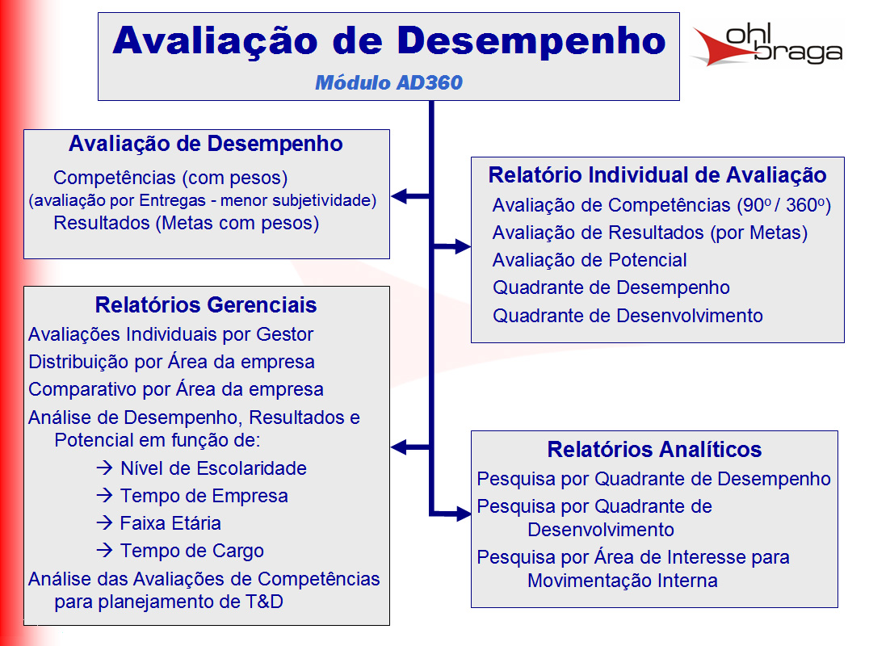
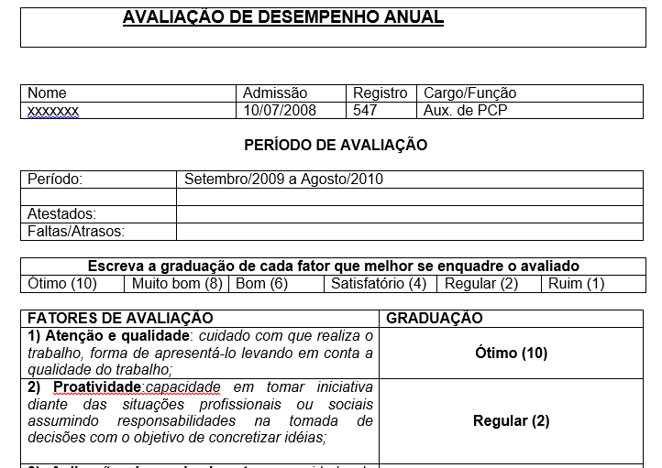
Inicio
Ferramentas
Inicio
Modelo telas
 |  |  |  | RACI
Modelo Rotina reuniões

Nas reuniões tem que ter: |  | Gente | As pessoas Certas
 |  | Rotina | Feitas na frequencia certa
 |  | Material | Com as ferramentas preechidas certas

Dono da reunião : |  |  | Manão
Frequencia |  | Mensal
Pauta
Análise faturamento mês passado
Projetar metas mês corrente
Fazer comissões

Pessoas
João
Ari
Neri
Manão
Material
Plainlha fechada do mês passado
Contendo: Faturamento mês passado

Cronograma de atividades

 | Matriz Habilidades

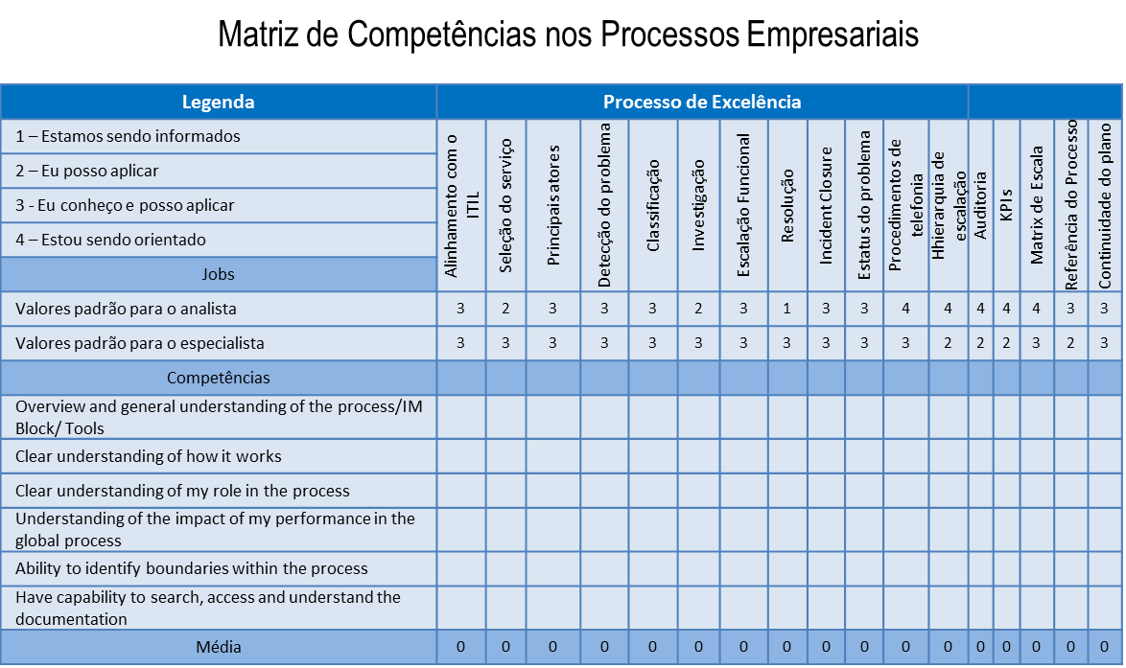

 | check list |  |  |  | check list

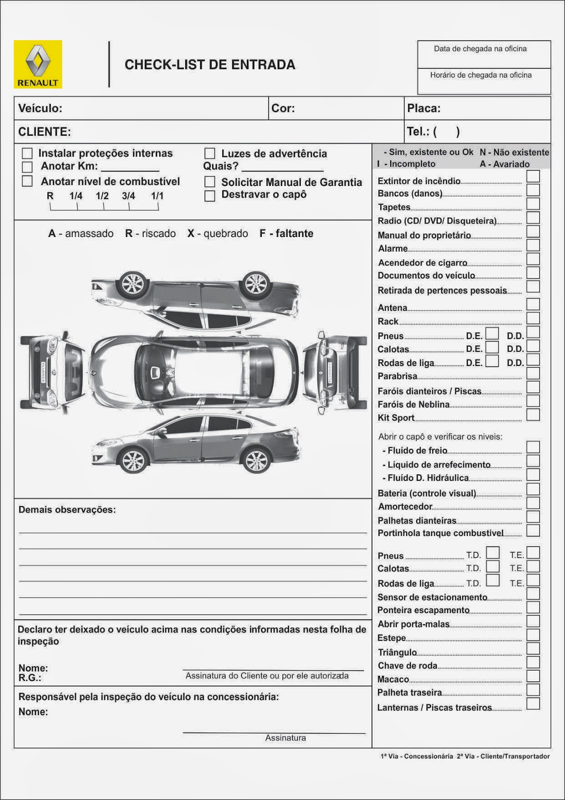

 | Pareto
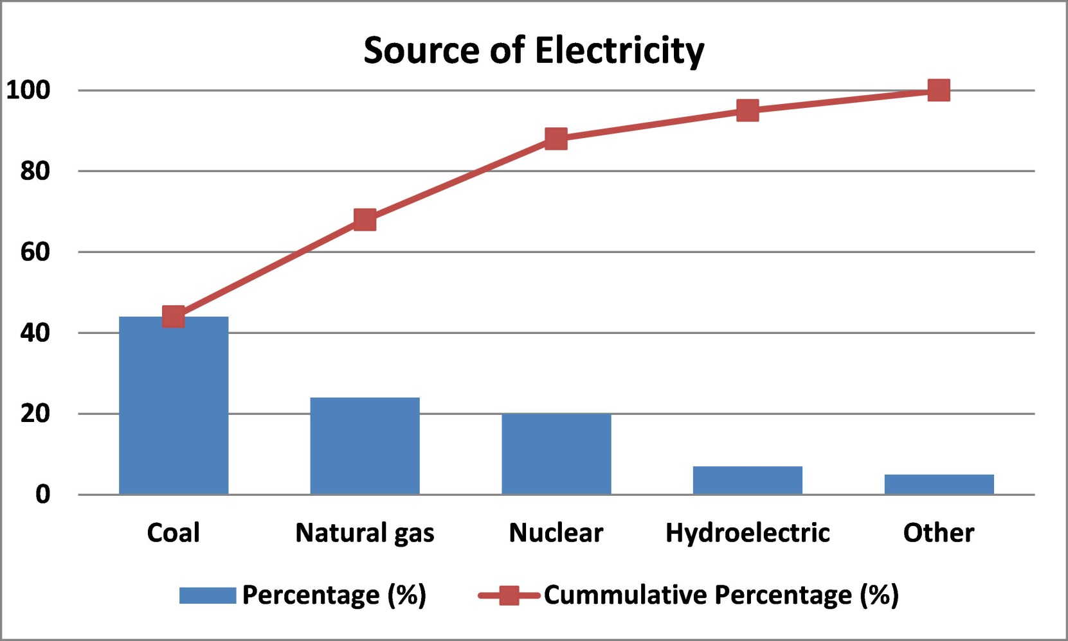
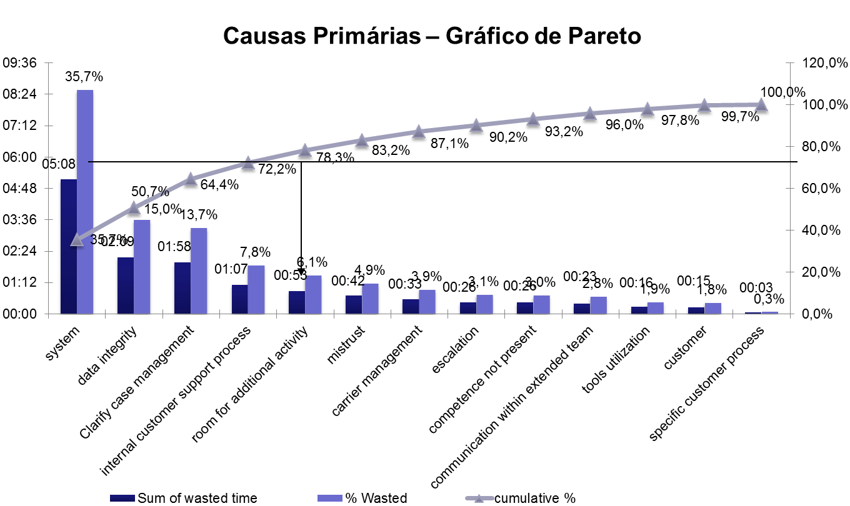

 | causa efeito

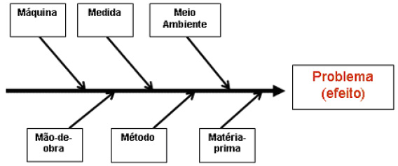

 | carta controle

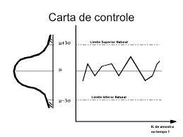
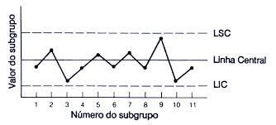

 | pdca

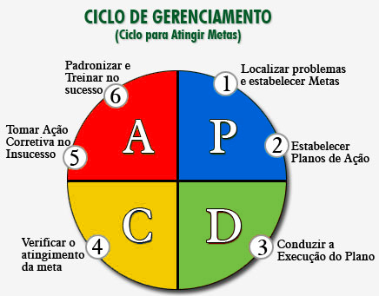

 | avd

Canvas
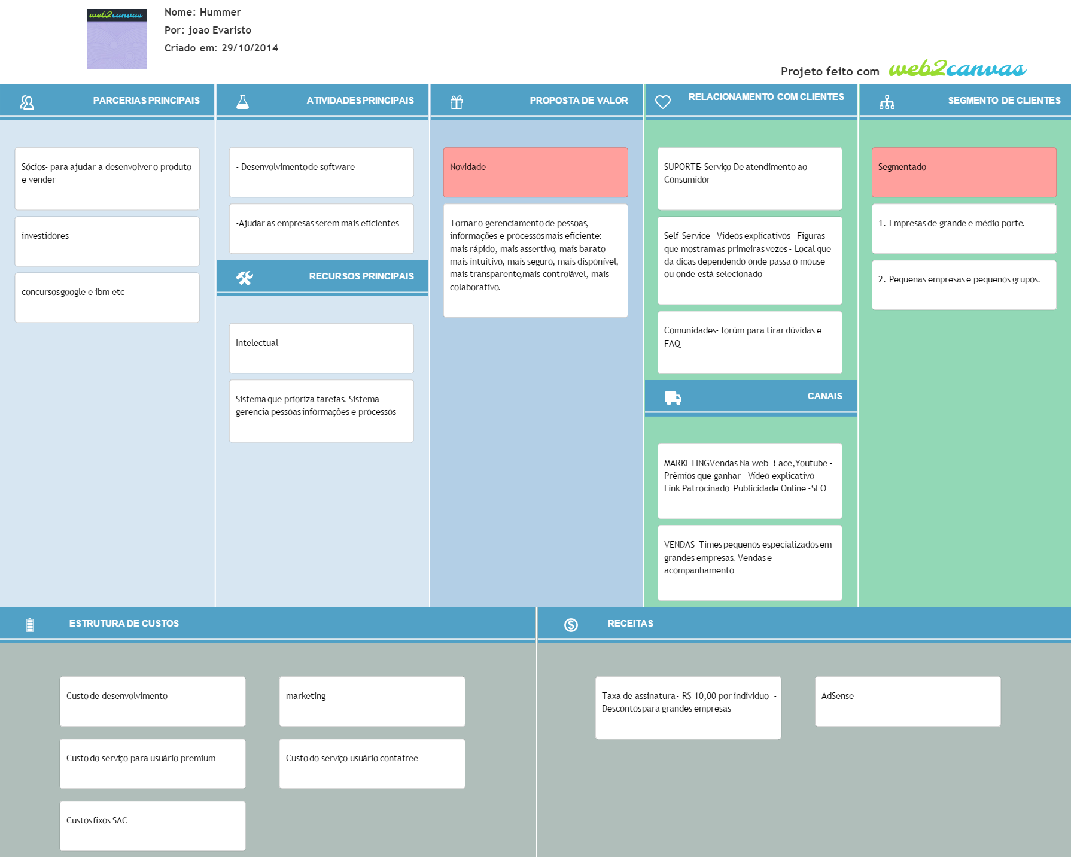
Inicio
<< Inicio | Canvas

Modelo Telas
Inicio
Ferramentas
Ferramentas
 | Modelo Telas

Logo | Projetos | Análise | Controle | Gestão | ... | Treinamento | Colaborativa |  | Eventos | Perfil
 | Mensagens
empresa | chefe | projeto | Ferramenta
Soma
 |  |  |  | Nome | Add coluna
 |  |  |  |  | >>

 |  |  |  |  | Metade é do usuário e a outra metade é da ferramenta

Logo | Projetos | Análise | Controle | Gestão | ... | Treinamento | Colaborativa |  | Eventos | Perfil
 | Mensagens
empresa | chefe | projeto | Ferramenta

Tela rastreamento
Logo | Projetos | Análise | Controle | Gestão | ... | Treinamento | Colaborativa |  | Eventos | Perfil
 | Mensagens
empresa | Planta | chefe | projeto | Ferramenta
Soma
 |  |  |  | Nome | Add coluna | Data | Oque | Como
 |  |  |  |  | >>

Nome

P.A.

Tela metas

A1 -- Economizar 100

B1 -- Economizar 70
B2 - 30 %

c1 - 33%
c2
c3
c4
c5

Logo | Projetos | Análise | Controle | Gestão | ... | Treinamento | Colaborativa |  | Eventos | Perfil
 | Mensagens
empresa | chefe | projeto | Ferramenta

Logo | Projetos | Análise | Controle | Gestão | ... | Treinamento | Colaborativa |  | Eventos | Perfil
 | Mensagens
empresa | chefe | projeto | Ferramenta

Descrição
Inicio
Ferramentas
 | Descrição ferramentas

Ferramenta Generica | Uma planilha. Que se adicionam colunas. Do lado direito das colunas ficam as ferram abertas com os dados das colunas. (tipo gant no msprojetc) Deve se poder adicionar colunas: ou genéricas ou de dados ou de ferramentas ou de ligação(rastreabilidade). Deve-se poder adicionar linhas em colunas especificas, sem alterar em relação as outras colunas.( Ver exemplo explicativo deste requisito)(ver em xxx). Deve-se poder filtrar como vão aparecer os dados. Usuário escolhe como salvar configuração fixa de filtros do dados, podendo editar os dados conforme tamanho ou tipo (como Excel). Deve-se poder alterar dados na célula, menos quando tem regra de privilegio de usuário ou quando valor está fora do aceito pela coluna, ou fora do horário aceito pela coluna. Para melhorar a experiência do usuário em manipular varias colunas ao mesmo tempo, a planilha mescla automaticamente células com o mesmo nome. USUÁRIO ESCOLHER Forma de mostrar dados (agrupado, sequencial, alfabética) (de acordo com histórico. Permitir criar rastreabilidade de coluna a coluna se ligando linha a linha especifica ( apertar e arrastar ). Deve-se permitir criar entrada de dados para as colunas criadas, entradas com regras.(tipo usuário associa qual colunas que dar entrada, e em que lugar dela).
Rastreabilidade | usuário vai escrevendo nas colunas e arrastando o que quer e ela vai se formando na tela de ferramntas. Formando processo com condições e regras
Prioridades | Usuário vai escrevendo nas colunas e ferramenta vai se formando na tela de ferramntas
Reunião | Deve-se poder marcar reuniões com freqencias diaria semanal quinzenal mensal semestral anual. Cada reunião é dentro de um projeto ou pessoa ou empresa (arvore de associação (pessoa,emprea,...). Tem uma tela de indicadores das reuniões. Que oferce indicadores como ações completas por projeto ou por periodo. Cada reunião tem um conjunto de informaçoes {{{{como Pessoas: quem deveria estar lá? O que contribuiu? Chamada (freqeuncia participantes) Quais ações sairão desta reunião para cada pessoa? quais ações de cada pessoa foram feito folow up nesta reunião ? Como estão as ações desta pessoa agora? - para eu saber se possso ou não dar mais ações para ela . Ferramentas: Quais ferramentas são necessarias para esta reunião ? Quem são os responsaveis pelas ferramntas de entrada da reunião ? Quais as ações para ferramentas sairão desta reunião ? }}}e muitas outras que ja estão mapeadas nos requisitos cada conjunto de reuniões podem ser de dois tipos, operacional ou de projeto ---As reuniões operacionais são ilimitadas e incluem ações de limpeza e revisão de dados . As de projeto são limitadas ou em ações ou no tempo. As duas podem ter ou não rotinas de pré e de pós.
chat | A ideia é oferecer qualquer coisa pronta que tenha criar grupos como whats e tenha chat por ferramentas

EVF
Inicio
Ferramentas
 | Estudo Viabilidade das Ferramentas

 |  | Prioridade Incio | 5 pilares | Categria PIP | mercado tamanho | mercado tipo | facilidade de fazer ferramenta | tempo | Categ 1 | Categ 2
Ferramentas CORE | Geral
 | Generico de planilhas
 | Chat
 | PDCA- Reuniões
 | Rotina De Reuniões
 | Agenda
 | Metas
 | Fotos*EXCEL
 | Rastreabilidade de entrada dados

Ferramentas | 1.checkList *
 | 2.Raci
 | 3.Pareto
 | 4.Matriz de Habilidades
 | 5.Ichicawa
 | 6. 5 porques
 | 7.Histograma
 | 8.Diagrama De Disperção
 | 9.Swot
 | 10.Brain Storm
 | 11.5's'
 | 12.Matriz Treinamentos
 | 13.Matriz de Prioridades
 | 15.Organograma
 | 14.Padrão**
 | 15.EAP

ACR
Inicio
Análise Das Causas Raizes

 | Feito no papel ainda falta passa a limpo

CU
Inicio
Casos De Uso

Mercado
Inicio
Previsão Inicial de Receitas
Tipo Mercado Analisádo | Numero de PME | Usuários medio por empresa | Total potencial usuários | Preço por Usuário Pago (Mês) | Mercado Mês | Mercado Ano
TAM Mundo | 100 milhoes | 5 | 500 milhoes | } x 10 = | 5 bilhoes | 60 Bi
SAM Mundo | 10 Milhoes | 5 | 50 milhoes |  | 250 milhoes | 3 Bi
SAM Brasil | 750 000 | 5 | R$ 3,750,000.00 |  | R$ 37,500,000.00 | 450 milhoes
SOM | 100 000 | 5 | 500 000 |  | 5 Milhões | 60 milhoes
 |  |  |  |  | *Valores em Reais
 | Justificativa
 | Brasil 7,5 milhoes de empresas ~=99% PME EUA 27 Milhoes empresa ~=99% PME (29 000 Grandes Empresas)

 | Fonte: Pequenas Mepresas Grandes Negocios

Custo Desenvolvimento
Inicio
Mês | Custo infraestrutura | Custo Fixo | Custo Variável | Mod 1 Founder | Mod 2 | Marketing | Custo total
1 | R$ 400 | R$ 250 | R$ 200 | 0 | R$ 4,000 | R$ 0 | R$ 4,850
2 | R$ 400 | R$ 250 | R$ 200 | 0 | R$ 4,000 | R$ 0 | R$ 4,850
3 | R$ 400 | R$ 250 | R$ 200 | 0 | R$ 4,000 | R$ 0 | R$ 4,850
4 | R$ 400 | R$ 250 | R$ 200 | 0 | R$ 4,000 | R$ 0 | R$ 4,850
5 | R$ 400 | R$ 250 | R$ 200 | 0 | R$ 4,000 | R$ 5,000 | R$ 4,850
6 | R$ 400 | R$ 250 | R$ 200 | 0 | R$ 4,000 | R$ 5,000 | R$ 4,850

 |  |  |  |  |  | Total | R$ 29,100.00

Geral
Inicio
Inicio
Ferramentas
Ferramentas
Requisitos
Geral

Descrição

Ferramenta com as funções auxiliares. Funções usadas pelas outras ferramentas.

Features

 |  |  |  | Controle de notificações de usuário
 |  |  |  | Mudar linguas
 |  |  |  | Salvar Configurações de exibições de colunas

Modelagem Conceitual

' | '

Telas

 |  | Logo | Projetos | Análise | Controle | Gestão | ... | Treinamento | Colaborativa | Eventos | Perfil
 |  |  | Mensagens
 |  | empresa | Pessoa | projeto | Ferramenta
 |  | Soma
 |  |  |  |  |  | Nome | Add coluna
 |  |  |  |  |  |  | >>

Generico de planilhas
Inicio
Inicio
Ferramentas
Ferramentas
Requisitos
Generico de planilhas

Descrição

Uma planilha. Que se adicionam colunas. Do lado direito das colunas ficam as ferram abertas com os dados das colunas. (tipo gant no msprojetc) Deve se poder adicionar colunas: ou genéricas ou de dados ou de ferramentas ou de ligação(rastreabilidade). Deve-se poder adicionar linhas em colunas especificas, sem alterar em relação as outras colunas.( Ver exemplo explicativo deste requisito)(ver em xxx). Deve-se poder filtrar como vão aparecer os dados. Usuário escolhe como salvar configuração fixa de filtros do dados, podendo editar os dados conforme tamanho ou tipo (como Excel). Deve-se poder alterar dados na célula, menos quando tem regra de privilegio de usuário ou quando valor está fora do aceito pela coluna, ou fora do horário aceito pela coluna. Para melhorar a experiência do usuário em manipular varias colunas ao mesmo tempo, a planilha mescla automaticamente células com o mesmo nome. USUÁRIO ESCOLHER Forma de mostrar dados (agrupado, sequencial, alfabética) (de acordo com histórico. Permitir criar rastreabilidade de coluna a coluna se ligando linha a linha especifica ( apertar e arrastar ). Deve-se permitir criar entrada de dados para as colunas criadas, entradas com regras.(tipo usuário associa qual colunas que dar entrada, e em que lugar dela). Usuário nivel superior, cria tela para entrada de dados. Usuário escolhe quais colunas mostrar e quais informações da linha ocultar.

Features

 |  |  |  | Entrada de dados
 |  |  |  | Organização das informações para melhor entendimento do usuário
 |  |  |  | Ligação com graficos da parte direita da tela

Modelagem Conceitual

' | '

Telas

 |  | Logo | Projetos | Análise | Controle | Gestão | ... | Treinamento | Colaborativa | Eventos | Perfil
 |  |  | Mensagens
 |  | empresa | Pessoa | projeto | Ferramenta
 |  | Soma
 |  |  |  |  |  | Nome | Add coluna
 |  |  |  |  |  |  | >>

PA
Inicio
Inicio
Ferramentas
Ferramentas
Requisitos
PA

Descrição

Ferramenta gerenciador de tarefas. Principal função é ajudar o usuário a priorizar as suas atividades. Controle dos sequeunciamentos das atividades

Features

 |  |  |  | novas tarefas
 |  |  |  | priorizar tarefas
 |  |  |  | seqeunciamento atividades

Modelagem Conceitual

' | '

Telas

 |  | Logo | Projetos | Análise | Controle | Gestão | ... | Treinamento | Colaborativa | Eventos | Perfil
 |  |  | Mensagens
 |  | empresa | Pessoa | projeto | Ferramenta
 |  | Soma
 |  |  |  |  |  | Nome | Add coluna
 |  |  |  |  |  |  | >>

Reuniões
Inicio
Inicio
Ferramentas
Ferramentas
Requisitos
Reuniões

Descrição

Deve-se poder marcar reuniões com freqencias diaria semanal quinzenal mensal semestral anual. Cada reunião é dentro de um projeto ou pessoa ou empresa (arvore de associação (pessoa,emprea,...). Tem uma tela de indicadores das reuniões. Que oferce indicadores como ações completas por projeto ou por periodo. Cada reunião tem um conjunto de informaçoes {{{{como Pessoas: quem deveria estar lá? O que contribuiu? Chamada (freqeuncia participantes) Quais ações sairão desta reunião para cada pessoa? quais ações de cada pessoa foram feito folow up nesta reunião ? Como estão as ações desta pessoa agora? - para eu saber se possso ou não dar mais ações para ela . Ferramentas: Quais ferramentas são necessarias para esta reunião ? Quem são os responsaveis pelas ferramntas de entrada da reunião ? Quais as ações para ferramentas sairão desta reunião ? }}}e muitas outras que ja estão mapeadas nos requisitos cada conjunto de reuniões podem ser de dois tipos, operacional ou de projeto ---As reuniões operacionais são ilimitadas e incluem ações de limpeza e revisão de dados . As de projeto são limitadas ou em ações ou no tempo. As duas podem ter ou não rotinas de pré e de pós. (criar automatico). Sugestão de check List inicial e final.

Features

 |  |  |  | criar reunião
 |  |  |  | Iniciar reunião.
 |  |  |  | preecher atualizações das reuniões
 |  |  |  | avisar de anomalis
 |  |  |  | tela indicadores

Modelagem Conceitual

' | '

Telas

 |  | Logo | Projetos | Análise | Controle | Gestão | ... | Treinamento | Colaborativa |  | Eventos | Perfil
 |  |  | Mensagens
 |  | empresa | Pessoa | projeto | Ferramenta
 |  | Soma
 |  |  |  |  | Reunião
 |  |  |  |  | freqeuncia
 |  |  |  |  | dono |  |  |  |  | *ver aba exemplo modela padrão reunião
 |  |  |  |  | Chack list
 |  |  |  |  | Ferramentas
 |  |  |  |  | Participantes
 |  |  |  |  | ata
 |  |  |  |  | Entradas
 |  |  |  |  | Saidas

Swot
Inicio
 | Análise do projeto

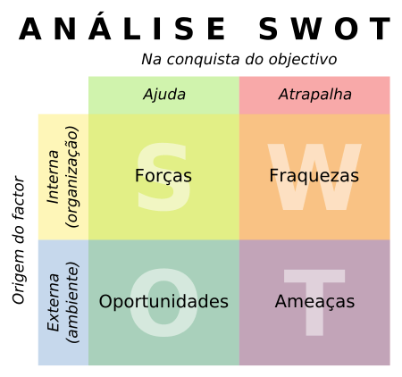
 | Ajuda | Atrapalha
 | Forças | Fraquezas

Interna | Desenvolvilmento de tecnolgia | Complexidade do codigo
 | Mão de obra (fundador programador)

 | Oportunidades | Ameaças
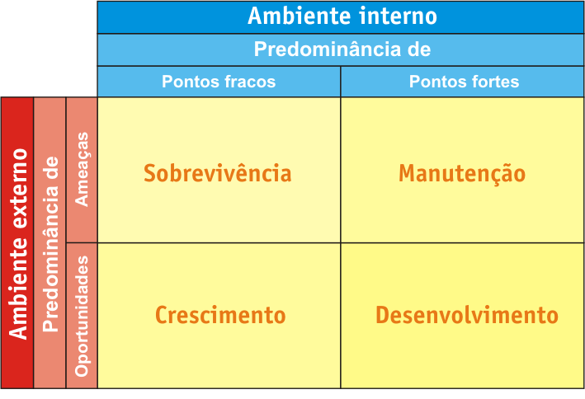
Externa | Cada vez mais empresas não querem investir e um sistema de gestão de dados e e pessoas , que se desatualiza rápido e custa uma fortuna | Concorrencia é forte (Conhecimento e dinheiro) *Para copiar
 | No mercado não exisitr concorrentes diretos (ferramentas com prospostas de valor parecidas) | Falta de conhecimento .Em medias e pequenas empresas as pessoas não sabem as vantagens de um processo nivel 5
 |  | Mercado dificl de entrar (empresas Qi)

Metas
Inicio
Inicio
Ferramentas
Ferramentas
Requisitos
Reuniões

Descrição

Usuário ter um indicador visual de suas metas. Usuário fazer acompanhamento das metas. Usuário superior criar metas e estratifica para outra pessoas. Fluxo de aceitação de metas e fluxo de acompanhamento de metas. Indicvadores de desempenho

Features

Modelagem Conceitual

 | Meta | dependencia
' | '

Telas

EXCEL FTS
Inicio
Ferramentas
H.Fotos*OC

Problema : gerenciar rotina alimentação pessoa idosa |  |  |  |  |  |  |  |  |  |  |  | Impresso em Folha de papel
Colunas criadas pelo usuário

 |  |  |  |  |  |  |  |  |  |  |  | Data
Comida | peso | Caloria | Data | Refeição | Segunda | Terça | Quarta | Quinta | Sexta | Sabado | Domingo |  | Segunda |  |  | Terça |  |  | Quarta |  |  | Quinta |  |  | Sexta |  |  | Sabado |  |  | Domingo
 |  |  |  |  |  |  |  |  |  |  |  |  | Comida | Peso | Calorias | Comida | Peso | Calorias | Comida | Peso | Calorias | Comida | Peso | Calorias | Comida | Peso | Calorias | Comida | Peso | Calorias | Comida | Peso | Calorias
 |  |  |  |  |  |  |  |  |  |  |  | Café manha | pão | 35 | 200
 |  |  |  |  |  |  |  |  |  |  |  | Lanche manha | iogurte | 22 | 89
 |  |  |  |  |  |  |  |  |  |  |  | Almoço
 |  |  |  |  |  |  |  |  |  |  |  | Lanche tarde
 |  |  |  |  |  |  |  |  |  |  |  | Lanche Final Tarde
 |  |  |  |  |  |  |  |  |  |  |  | Janta
 |  |  |  |  |  |  |  |  |  |  |  | Lanche Noite
8 | 9 | 10 | 500 | Refeição | Segunda | Terça | Quarta | Quinta | Sexta | Sabado | Domingo
30 | 35 | 32 | 501 |  |  |  |  |  |  |  |  | 500 | 501
 |  |  |  |  |  |  |  |  |  |  |  |  | 1 |  |  | 2 |  |  | 3 |  |  | 4 |  |  | 5 |  |  | 6 |  |  | 7
 |  |  |  |  |  |  |  |  |  |  |  |  | 8 | 9 | 10 | 11 | 12 | 13 | 14 | 15 | 16 | 17 | 18 | 19 | 20 | 21 | 22 | 23 | 24 | 25 | 26 | 27 | 28
 |  |  |  |  |  |  |  |  |  |  |  | 29 | 30 | 31 | 32 | 33 | 34 | 35 | 36 | 37 | 38 | 39 | 40 | 41 | 42 | 43 | 44 | 45 | 46 | 47 | 48 | 49 | 50

 |  | Pagina de montagem de usuário

Inicio
 |  |  |  | QTD Soma semana |  | QTD Soma Mês |  | $

 |  | O que ? |  | (((Soma se ))

 |  | restaurante

 |  | feijão arooiz

 |  | BK

 |  | BATATA

 |  | Nestre filtro lembrar de colocar funçã semana atual

 |  | Semna |  | Mês

total Caloria

total caloria feijão

toatl caloria sobremesa

Fotos OCR
Inicio
Inicio
Ferramentas
Ferramentas
Requisitos
H.Fotos*OCR

Descrição

Exemplo ferramenta foto excel

Features

Modelagem Conceitual

Telas

